unsupervised simcse
SimCSE
def encode(...)
""" 그저 각 sentence 의 representation 을 뱉어내는 함수, normalize_to_unit 을 하는것에 집중할 필요가 있음 """
embedding_list = []
total_batch = len(sentence) // batch_size + (1 if len(sentence) % batch_size > 0 else 0)
for batch_id in tqdm(range(total_batch)):
inputs = self.tokenizer(...)
outputs = self.model(**inputs, return_dict=True)
embeddings = outputs...
embedding_list.append(embeddings)

if normalize_to_unit:
embeddings = embeddings / embeddings.norm(dim=1, keepdim=True)

embeddings = torch.cat(embedding_list, 0)
return embeddings

preprocessing 단계에서 input을 두배로 뿔리는 함수

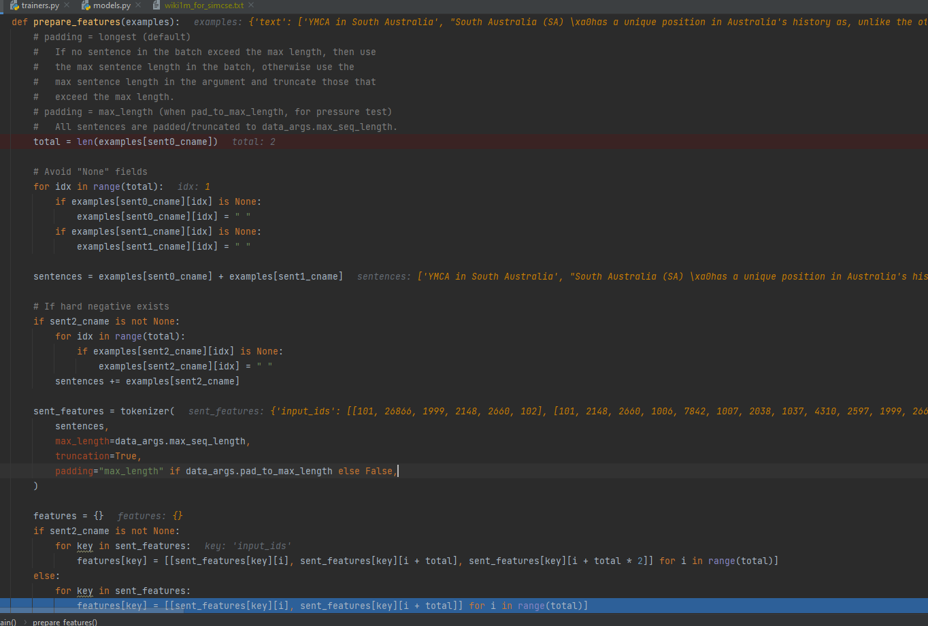

input_ids shape - dim = 0 이 batch size (or sentence num), dim = 1이 pair sentence, dim = 2가 sequence length

 | batch size (or sentence num), pair (=2), sequence length

Flatten input for encoding

 | batch size (or sentence num) x pair (=2), sequence length

Get raw embeddings, encoder라지만 그냥 버트임

 | batch size (or sentence num) x pair (=2), sequence length, hidden size

 | 동일 input이여도 dropout이 다르기에 다른 hidden인것을 볼 수 있다

Pooling

 | batch size (or sentence num) x pair (=2), hidden size // Pooler의 역할 - sentence representation을 무조건 얻어냄

각 pair를 따로 나눔

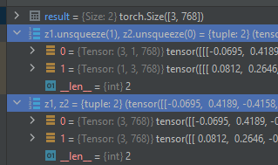

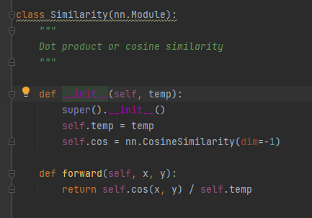

cos sim 구하고 label을 만들어서 cross entropy loss

supervised simcse
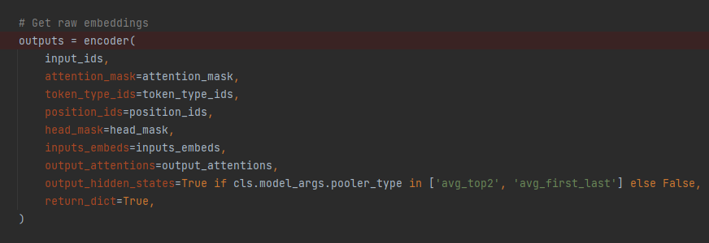
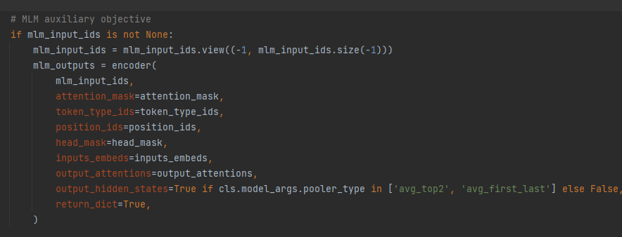
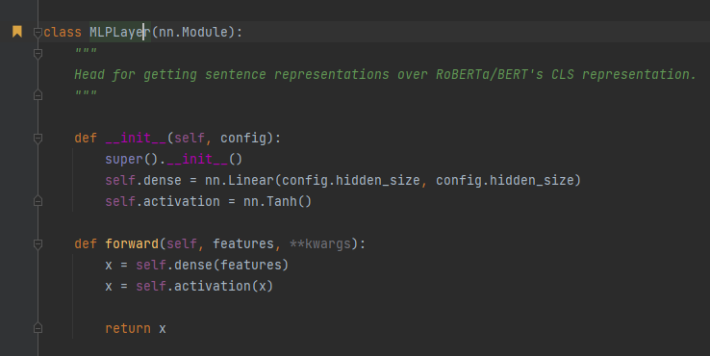
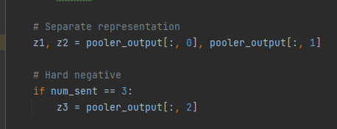
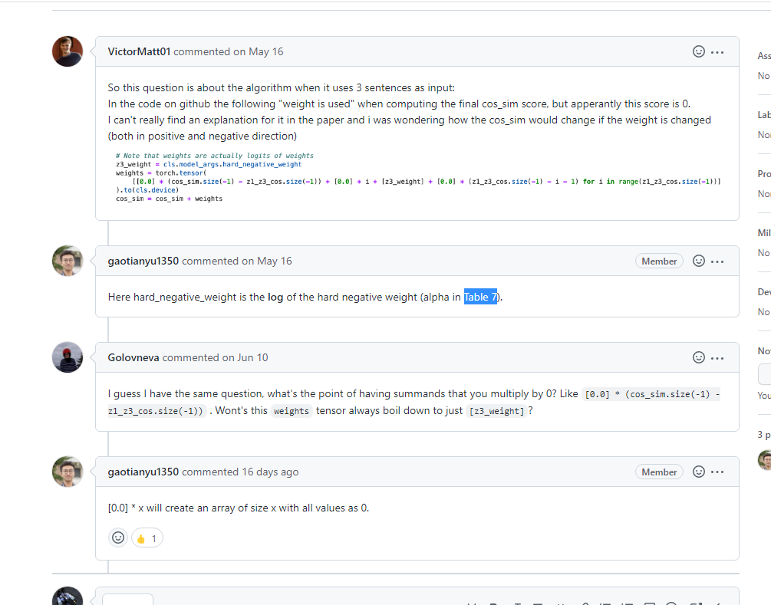
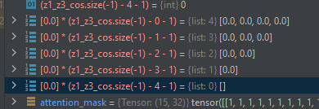
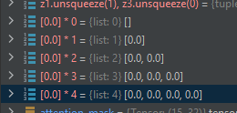
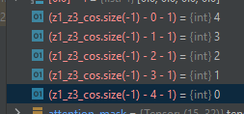
Prepare features 부분

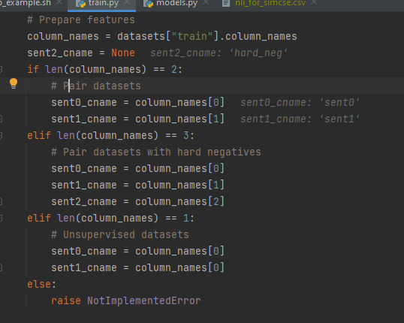

 | Dataset의 column이 1개면 unsupervised, 2개면 supervised w/o hard neg., 3개면 supervised w/ hard neg.
 | Dataset을 어떻게 정리하는지는 모르겠지만, cl_forward에서 input_ids shape가 batch_size x num_sent x sequence length 이다

 | 고로 dataloader가 한번에 sent0, sent1, hard_eng를 뱉어내면 되겠다

Optimizer for supervised simcse

 | AdamW 사용 - Huggingface Trainer default optimizer, simcse 코드는 Huggingface Trainer 사용

cl_forward

